Chi tiết địa chất
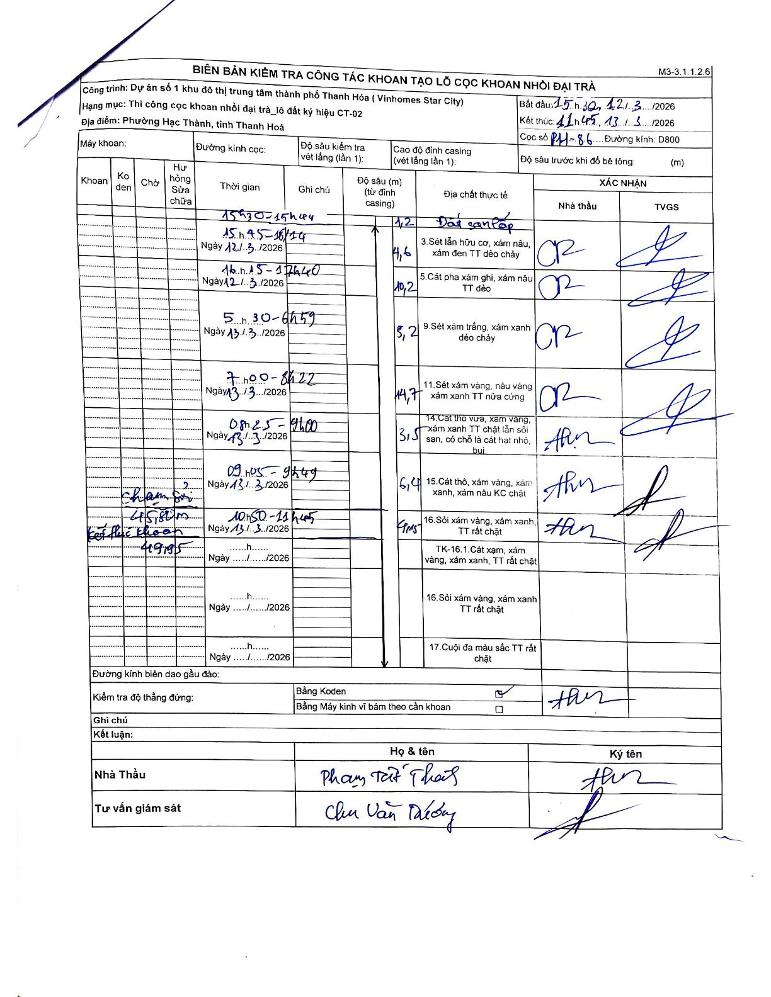
Dự án | Dự án số 1 khu đô thị trung tâm thành phố Thanh Hóa (Vinhomes Star City)
Hạng mục | Thi công cọc khoan nhồi đại trà_lô đất ký hiệu CT-02
Tên bộ phận | Phường Hạc Thành, tỉnh Thanh Hoá
Số hiệu cọc | PH-86
Biên bản số
Đường kính | D800
Bắt đầu thi công | 15:30 12/03/2026
Kết thúc thi công | 11:45 13/03/2026

Địa chất TT | Đường kính | Mô tả lớp thiết kế | Từ (h) | Đến (h) | Cao độ từ | Cao độ đến | T.Gian (h) | Dài (m) | V (m/h) | Ghi chú
1 | D800 | Đất san lấp | 15:30 12/03/2026 | 15:44 12/03/2026 | 0 | -1.2 | 0.23 | 1.2 | 5.14
2 | D800 | Sét lẫn hữu cơ, xám nâu, xám đen TT dẻo chảy | 15:45 12/03/2026 | 16:14 12/03/2026 | -1.2 | -5.8 | 0.48 | 4.6 | 9.52
3 | D800 | Cát pha xám ghi, xám nâu TT dẻo | 16:15 12/03/2026 | 17:40 12/03/2026 | -5.8 | -16 | 1.42 | 10.2 | 7.2
4 | D800 | Sét xám trắng, xám xanh dẻo chảy | 05:30 13/03/2026 | 06:59 13/03/2026 | -16 | -21.2 | 1.48 | 5.2 | 3.51
5 | D800 | Sét xám vàng, nâu vàng TT nửa cứng | 07:00 13/03/2026 | 08:22 13/03/2026 | -21.2 | -35.9 | 1.37 | 14.7 | 10.76
6 | D800 | Cát thô vừa, xám vàng, xám xanh TT chặt lẫn sỏi sạn, có chỗ là cát hạt nhỏ, bụi | 08:25 13/03/2026 | 09:00 13/03/2026 | -35.9 | -39.4 | 0.58 | 3.5 | 6
7 | D800 | Cát thô, xám vàng, xám xanh, xám nâu KC chặt | 09:05 13/03/2026 | 09:49 13/03/2026 | -39.4 | -45.8 | 0.73 | 6.4 | 8.73 | Chạm sỏi tại 45.80m
8 | D800 | Sỏi xám vàng, xám xanh, TT rất chặt | 10:50 13/03/2026 | 11:45 13/03/2026 | -45.8 | -49.95 | 0.92 | 4.15 | 4.53 | Kết thúc khoan tại 49.95m

ẢNH BIÊN BẢN GỐC

